表紙
結合テスト仕様書
スケジュール編集画面

作成者 | 2022-07-12
作成日 | 後藤大範

テスト結果画像
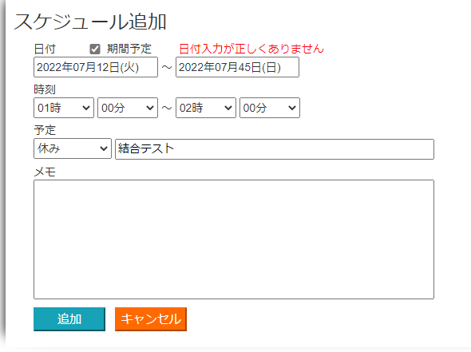
No.1.3.6.11.13.17.18.23.26.28.30.31.33.35.38.40.42.43.45.49 | No.4.12.14.19.22.27.29.32.34.39.41.44.46 |  |  |  | No.2.5.6.15.20.21
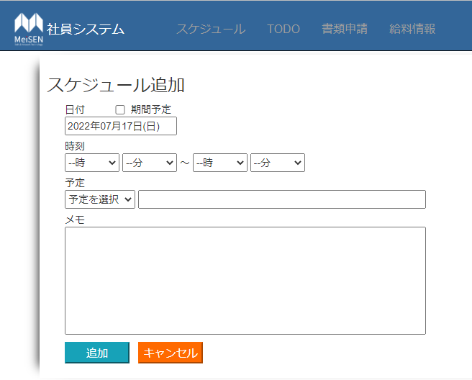
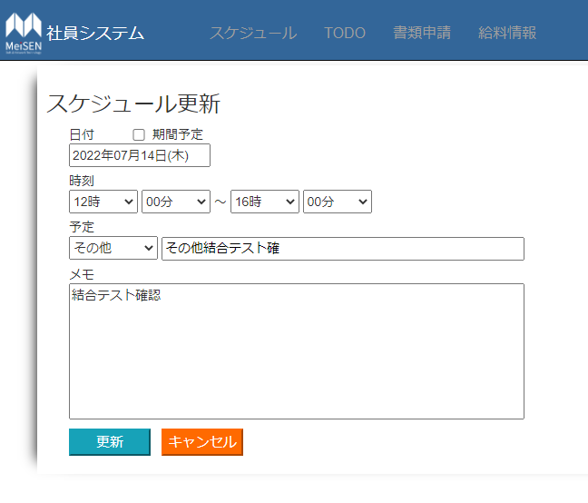
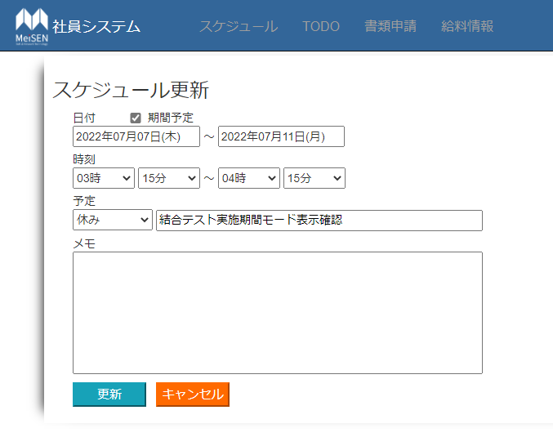

No.47 |  | No.48



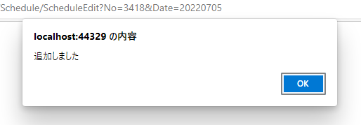


No.50 |  |  | No.8.24.37
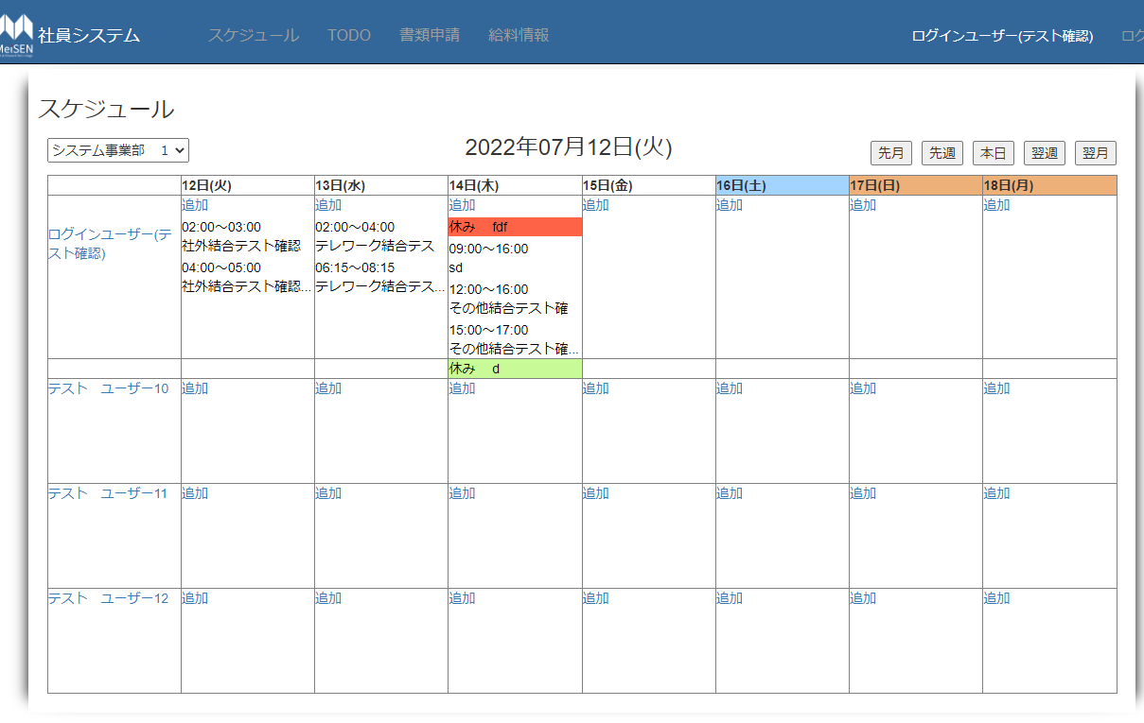
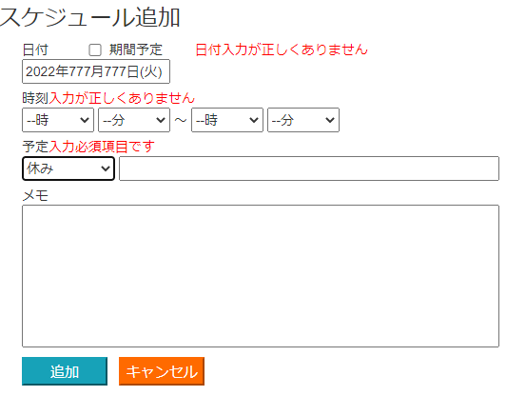

No.7.36.51.52 |  |  |  | No.9
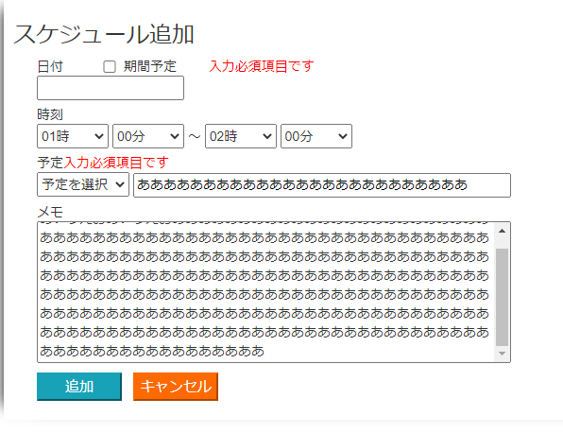
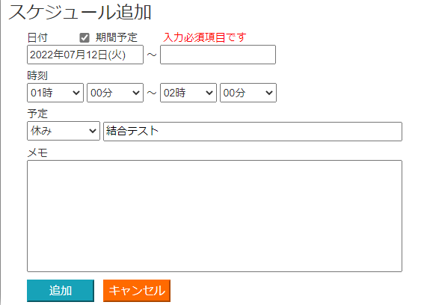

No.10

